Aufgabe 1
Excel-Übung: Multi-Faktor-Modelle

© Teaching Center, University of Zurich

 | Aufgabe 1: Berechnung der mittleren Überrenditen / Risikoprämien sowie der Korrelations- und Kovarianzmatrix

 | Berechne zunächst anhand der monatlichen Kurse der Nestlé Aktie deren monatliche Überrenditen (Rendite miuns risikoloser Zinssatz). Danach kannst du die mittlere jährliche Überrendite bzw. Risikoprämien für die drei Faktorportfolios SMB ("Small Minus Big"), HML ("High Mius Low") sowie das Marktportfolio ermitteln. Mit Hilfe deren Varianzen bzw. Standardabweichungen lassen sich schliesslich die entsprechenden Korrelations- und Kovarianzmatrizen berechnen. Alle zu berechnenden Zellen sind gelb markiert. Die weiss hinterlegten Zellen werden selbständig ausgefüllt.

 | Datum | Nestlé (CHF) | Rendite Nestlé | Risikoloser Zinssatz (CHF) | Überrendite Nestlé | Risikoprämie RMt | Risikoprämie SMBt | Risikoprämie HMLt
 | Dec-08 | 42.860
 | Jan-09 | 41.600 |  | 0.18% |  | -3.71% | 1.07% | 0.30%
 | Feb-09 | 39.360 |  | 0.18% |  | -11.21% | 8.55% | -5.56%
 | Mar-09 | 36.900 |  | 0.18% |  | 2.60% | -5.25% | 1.21%
 | Apr-09 | 39.100 |  | 0.18% |  | 11.55% | -5.53% | 5.25%
 | May-09 | 37.360 |  | 0.18% |  | 2.77% | 5.32% | -0.23%
 | Jun-09 | 38.700 |  | 0.21% |  | 1.09% | -1.98% | -1.66%
 | Jul-09 | 41.500 |  | 0.20% |  | 8.26% | -6.07% | 1.19%
 | Aug-09 | 43.780 |  | 0.18% |  | 4.79% | -1.50% | 2.07%
 | Sep-09 | 43.700 |  | 0.18% |  | 2.43% | 3.02% | 1.10%
 | Oct-09 | 43.960 |  | 0.18% |  | -1.28% | 0.47% | -3.56%
 | Nov-09 | 48.280 |  | 0.18% |  | -0.09% | -2.15% | 1.34%
 | Dec-09 | 48.500 |  | 0.16% |  | 4.09% | -2.36% | 1.27%
 | Jan-10 | 50.200 |  | 0.16% |  | -0.69% | 4.04% | 0.31%
 | Feb-10 | 50.700 |  | 0.16% |  | 2.82% | -3.57% | 0.00%
 | Mar-10 | 53.950 |  | 0.16% |  | 4.08% | 0.02% | 2.84%
 | Apr-10 | 53.800 |  | 0.16% |  | -1.62% | 3.56% | 0.48%
 | May-10 | 52.650 |  | 0.15% |  | -4.15% | -0.15% | -0.15%
 | Jun-10 | 52.800 |  | 0.13% |  | -2.70% | 3.55% | -0.16%
 | Jul-10 | 51.200 |  | 0.12% |  | 1.35% | -1.84% | 3.70%
 | Aug-10 | 51.900 |  | 0.13% |  | -0.62% | 1.36% | -3.70%
 | Sep-10 | 53.750 |  | 0.10% |  | 1.98% | 2.46% | -1.40%
 | Oct-10 | 52.300 |  | 0.12% |  | 2.77% | -0.66% | -0.04%
 | Nov-10 | 54.050 |  | 0.12% |  | -1.77% | 0.85% | 2.17%
 | Dec-10 | 55.150 |  | 0.13% |  | 2.50% | 0.30% | 1.64%
 | Jan-11 | 55.250 |  | 0.14% |  | 0.25% | 0.64% | 4.25%
 | Feb-11 | 51.650 |  | 0.15% |  | 2.15% | -1.33% | 1.17%
 | Mar-11 | 52.700 |  | 0.16% |  | -2.08% | 0.88% | -0.63%
 | Apr-11 | 52.850 |  | 0.16% |  | 4.30% | -2.42% | 1.43%
 | May-11 | 54.100 |  | 0.17% |  | 0.14% | 1.02% | -2.06%
 | Jun-11 | 54.650 |  | 0.15% |  | -5.66% | 1.60% | 1.16%
 | Jul-11 | 52.600 |  | 0.14% |  | -6.64% | 2.61% | -1.63%
 | Aug-11 | 50.250 |  | 0.12% |  | -5.11% | -1.86% | -2.46%
 | Sep-11 | 50.050 |  | 0.10% |  | -1.34% | -0.14% | 0.36%
 | Oct-11 | 50.150 |  | 0.08% |  | 3.84% | -3.27% | 2.03%
 | Nov-11 | 50.800 |  | 0.08% |  | -1.33% | -2.50% | -0.32%
 | Dec-11 | 51.500 |  | 0.08% |  | 4.11% | -1.75% | -1.80%

 |  |  | Mittlere Überrendite / Risikoprämie (monatlich)
 |  |  | Mittlere Überrendite / Risikoprämie (jährlich)

 | Mittlerer risikoloser Zinssatz (jährlich)

 | Aufgabe 2: Berechnung der Betas bezüglich den unterschiedlichen Faktorportfolios

 | In dieser Aufgabe geht es darum, die Betas der Nestlé Aktie im Bezug auf die drei Faktorportfolios (Marktportfolio, Faktorportfolio SMB sowie Faktorportfolio HML) zu berechnen.

 | Berechne die drei Betas der Nestlé Aktie mittels einer linearen Regression. Verwende dazu die entsprechende Excel-Funktion.
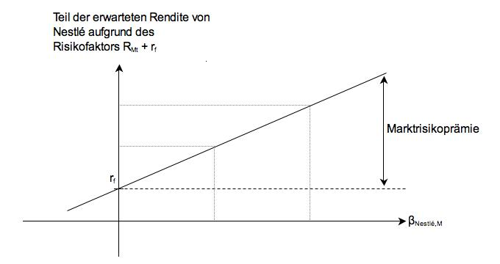
 |  |  | βNestlé,M
 | Beta 1 (Sensitivität bezüglich Faktor RMt)

 |  |  | βNestlé,SMB
 | Beta 2 (Sensitivität bezüglich Faktor SMBt)

 |  |  | βNestlé,HML
 | Beta 3 (Sensitivität bezüglich Faktor HMLt)

 | Arbeitsbereich

